关系图
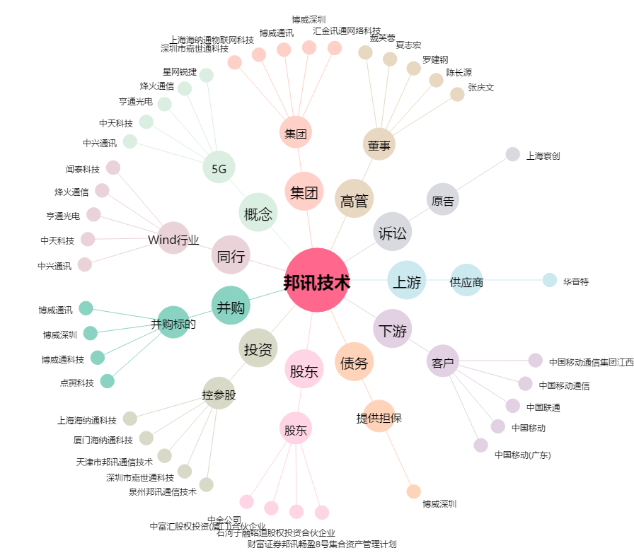
邦讯技术[300312.SZ] - 关系概览图

